Titel
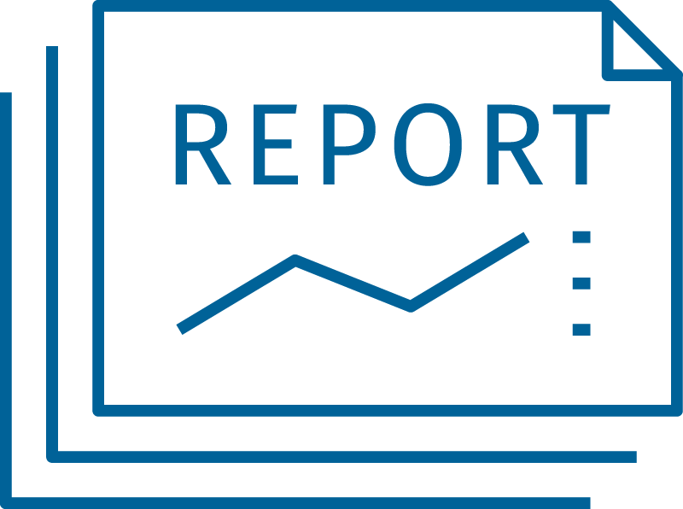
Statistischer Bericht
Ausgaben für öffentliche Schulen je Schülerin und Schüler
2024
EVAS-Nummer
21711
Ergänzung zur Datenbank
GENESIS-Online
Die Datenbank des Statistischen Bundesamtes
leer
Erschienen am 12. März 2026, "Informationen zur Statistik" sowie Fußnoten in den Tabellen 21711-02 und 21711-03 korrigiert am 9. April 2026
Informationen zur Barrierefreiheit
Inhaltsübersicht
Ende des Titelblatts.

GENESIS-Online
zur Inhaltsübersicht
Übersicht GENESIS-Online
Für den Bereich Bildungsberichterstattung für nationale Zwecke (Bildungsfinanzen) sind in GENESIS-Online folgende Abrufmöglichkeiten gegeben:
Code | Inhalt | Zeitraum
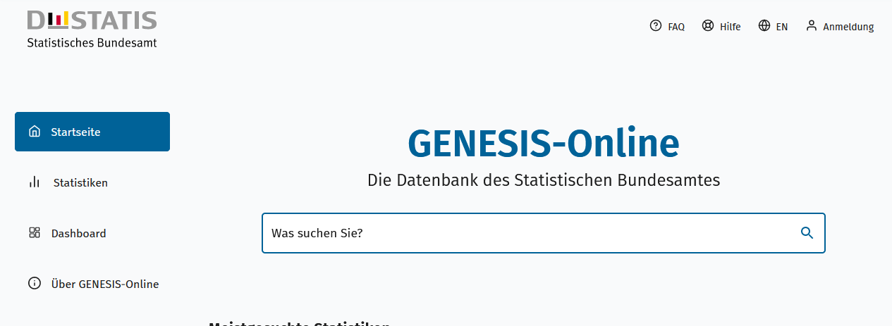
Geben Sie den Code
(z. B. 21711-0001) in das Suchfenster der Datenbank GENESIS-Online ein.
21711-0001 | Ausgaben der öffentlichen Haushalte für Bildung: Deutschland, Jahre, Körperschaftsgruppen, Aufgabenbereiche der öffentlichen Haushalte | Jährlich ab 1995
21711-0002 | Ausgaben für öffentliche Schulen je Schüler: Deutschland, Jahre | Jährlich ab 2010
21711-0003 | Budget für Bildung, Forschung und Wissenschaft: Deutschland, Jahre, Budgetbereiche | Jährlich ab 2010
21711-0010 | Ausgaben der öffentlichen Haushalte für Bildung: Bundesländer, Jahre, Körperschaftsgruppen, Aufgabenbereiche der öffentlichen Haushalte | Jährlich ab 1995
21711-0011 | Ausgaben für öffentliche Schulen je Schüler: Bundesländer, Jahre | Jährlich ab 2010
Ende der Übersicht der GENESIS-Online-Tabellen.

